4.1明细表
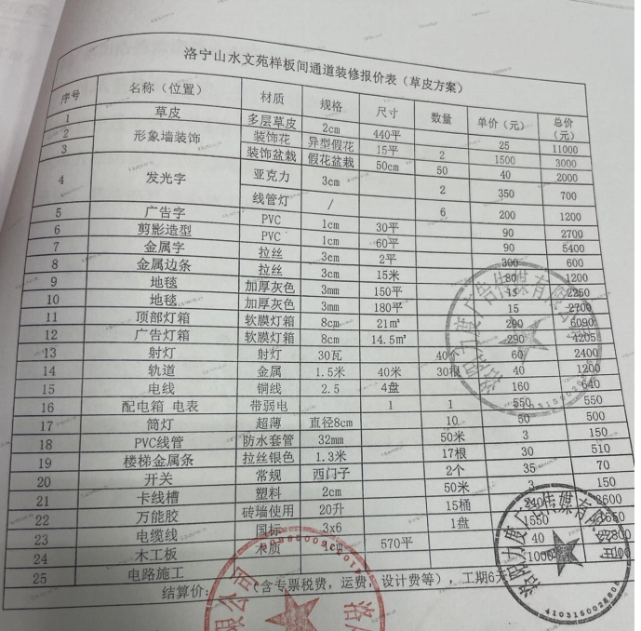
洛宁山水文苑样板间看房通道包装合同 结算价明细表
序号 | 名称 | 材质 | 规格 | 单位 | 数量 | 单价 | 总价 | 备注
一 | 合同内结算价
1 | 草皮 | 多层草皮 | 2cm | m2 | 312.36 | 25 | 7809 |  | 312.3613 | 440 | 11000 | 312.3613 | 11000
2 | 形象墙装饰 | 装饰花 | 异形假花 | m2 | 10.06 | 50 | 503 | 合同为2组15平共1500元，因现场工程量减少，故单价进行折算 |  | 2 | 3000 |  | 3000
3 |  | 装饰盆栽 | 假花盆栽 | 个 | 40.00 | 40 | 1600 |  |  | 50 | 2000 |  | 2000
4 | 发光字 | 亚克力 | 3cm | 套 | 2.00 | 350 | 700 |  |  | 2 | 700
5 |  | 线管灯 | / |  | 6.95 | 200 | 1390 |  |  | 6 | 1200
6 | 广告字 | PVC | 1cm | m2 | 30.00 | 90 | 2700 |  |  | 30 | 2700
7 | 剪影造型 | PVC | 1cm | m2 | 60.00 | 90 | 5400 |  |  | 60 | 5400
8 | 金属字 | 拉丝 | 3cm | m2 | 1.80 | 300 | 540 |  |  | 2 | 600
9 | 金属边条 | 拉丝 | 3cm | m | 17.02 | 80 | 1361.6 |  |  | 15 | 1200
10 | 地毯 | 加厚灰色 | 3mm | m2 | 148.78 | 15 | 2231.7 | 含F-1户型室内位置 |  | 150 | 2250
11 | 地毯 | 加厚灰色 | 3mm |  |  | 15 | 0 |  |  | 180 | 2700
12 | 顶部灯箱 | 软膜灯箱 | 8cm | m2 | 19.08 | 290 | 5533.2 |  |  | 21 | 6090
13 | 广告灯箱 | 软膜灯箱 | 8cm | m2 | 13.76 | 290 | 3990.4 |  |  | 14.5 | 4205
14 | 射灯 | 射灯 | 30瓦 | 个 | 25.00 | 60 | 1500 |  |  | 40 | 2400
15 | 轨道 | 金属 | 1.5米 | m | 14.00 | 40 | 560 |  |  | 30 | 1200
16 | 电线 | 铜线 | 2.5 | 盘 | 4.00 | 160 | 640 |  |  | 4 | 640
17 | 配电箱 电表 | 带弱电 |  | 套 | 1.00 | 550 | 550 |  |  | 1 | 550
18 | 筒灯 | 超薄 | 直径8cm | 个 | 6.00 | 50 | 300 |  |  | 10 | 500
19 | PVC线管 | 防水套管 | 32mm | m | 50.00 | 3 | 150 |  | 150 | 50 | 150
20 | 楼梯金属条 | 拉丝银色 | 1.3m | m | 21.51 | 30 | 645.3 |  |  | 17 | 510
21 | 开关 | 常规 | 西门子 | 个 | 6.00 | 35 | 210 |  |  | 2 | 70
22 | 卡线槽 | 塑料 | 2cm | m |  | 3 | 0 |  | 150 | 50 | 150
23 | 万能胶 | 砖墙使用 | 20升 | 桶 | 15.00 | 240 | 3600 |  | 3600 | 15 | 3600
24 | 电缆线 | 国标 | 3*6 | 盘 | 1.00 | 1550 | 1550 |  |  | 1 | 1550
25 | 木工板 | 木质 | 1cm |  | 312.36 | 40 | 12494.4 |  |  | 570 | 22800
26 | 电路施工 |  |  |  | 1.00 | 1000 | 1000 |  |  | 1 | 1000
二 | 合计(1~26项) |  |  |  |  |  | 56958.6 |  |  |  | 78165
三 | 经双方友好协商一致，本合同最终结算总价 |  |  |  |  |  | 56900
甲方代表： 乙方代表：

日期： 日期：

